关系图
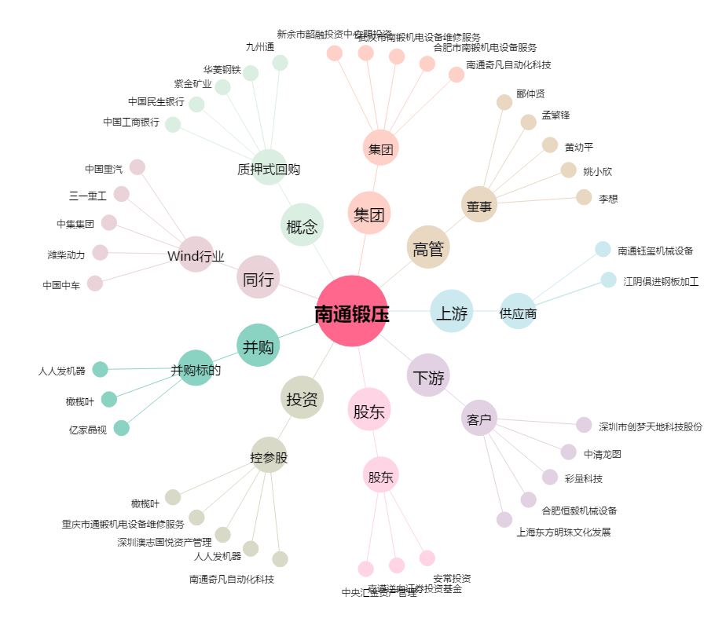
南通锻压[300280.SZ] - 关系概览图

